エビデンス
1


2


 | EMPLOYEE_ID | EMPLOYEE_NAME | PASSWORD | DEPT_ID | DEL_FLG | GENDER | TELEPHONE_NUMBER | ENTRY_DATE | AGE | MAIL_ADD | ADMIN_FLG | CREATE_DATE | CREATE_USER | UPDATE_DATE | UPDATE_USER
 | 1 | 斉藤タカシ(仮) | 83D2ad2B | TEST006 | 0 | 男 | 08011568851 | 20021012 | 38 | abeaa@gmail.com | 1 | 2023-06-14 | 斉藤タクミ(仮) | 2023-06-23 | 斉藤タカシ(仮)

3


 | EMPLOYEE_ID | EMPLOYEE_NAME | PASSWORD | DEPT_ID | DEL_FLG | GENDER | TELEPHONE_NUMBER | ENTRY_DATE | AGE | MAIL_ADD | ADMIN_FLG | CREATE_DATE | CREATE_USER | UPDATE_DATE | UPDATE_USER
 | 1 | 斉藤多族(真) | 83D2ad2B | TEST004 | 0 | 女 | 08011568333 | 20021211 | 45 | bbadd@gmail.com | 1 | 2023-06-14 | 斉藤タクミ(仮) | 2023-06-23 | 斉藤多族(真)

4


 | 登録前
 | EMPLOYEE_ID | EMPLOYEE_NAME | PASSWORD | DEPT_ID | DEL_FLG | GENDER | TELEPHONE_NUMBER | ENTRY_DATE | AGE | MAIL_ADD | ADMIN_FLG | CREATE_DATE | CREATE_USER | UPDATE_DATE | UPDATE_USER
 | 1 | 斉藤多族(真) | 83D2ad2B | TEST004 | 0 | 女 | 08011568333 | 20021211 | 45 | bbadd@gmail.com | 1 | 2023-06-14 | 斉藤タクミ(仮) | 2023-06-23 | 斉藤多族(真)
 | 2 | 吉田太郎（疑） | « NULL » | TEST002 | « NULL » | 男 | 08011568854 | 20060715 | 25 | ageisle@gmail.com | « NULL » | « NULL » | « NULL » | « NULL » | « NULL »
 | 3 | 上沢回収 | « NULL » | TEST001 | 0 | 男 | 08011568851 | 20100608 | 36 | besasd@gmail.com | 0 | « NULL » | « NULL » | « NULL » | « NULL »
 | 4 | 上尾塚神木 | « NULL » | TEST005 | 0 | 女 | 08011998851 | 20100608 | 29 | bntsrd@gmail.com | 0 | « NULL » | « NULL » | « NULL » | « NULL »
 | 5 | 上条当麻 | « NULL » | TEST002 | 0 | 男 | 41011998851 | 20070711 | 43 | kamijo@gmail.com | 0 | 2023-06-15 | « NULL » | « NULL » | « NULL »
 | 6 | 上大岡城西 | « NULL » | TEST002 | 0 | 男 | 41048398851 | 20070408 | 51 | joekso@gmail.com | 0 | 2023-06-15 | 上大岡城西 | 2023-06-15 | 上大岡城西
 | 7 | あぶらけぶら | « NULL » | TEST002 | 0 | 男 | 41048398851 | 20070408 | 31 | joekso@gmail.com | 0 | 2023-06-15 | あぶらけぶら | 2023-06-15 | あぶらけぶら
 | 8 | アインス | 6NFaNPLO | TEST004 | 0 | 男 | 41048228851 | 20060410 | 39 | ainnsux@gmail.com | 1 | 2023-06-15 | アインス | 2023-06-15 | アインス
 | 9 | TEST01 | MtYyaLmD | TEST003 | 0 | 男 | 41048228851 | 20060406 | 33 | sssss@gmail.com | 0 | 2023-06-15 | TEST01 | 2023-06-16 | null
 | 10 | 疑似太郎 | 641HgdVe | TEST001 | 0 | 男 | 08011568851 | 20230621 | 20 | sssss@gmail.com | 0 | 2023-06-16 | « NULL » | 2023-06-19 | 疑似太郎
 | 11 | 横田タイム | sUuB4lVs | TEST003 | 0 | 男 | 09048228851 | 20170220 | 25 | grdfs@gmail.com | 0 | 2023-06-20 | 斉藤タカシ(仮) | 2023-06-20 | 斉藤タカシ(仮)
 | 12 | 横水すみや | DLnqIPcV | TEST001 | 0 | 女 | 08043268851 | 20070820 | 35 | sumiyasle@gmail.com | 0 | 2023-06-20 | 斉藤タカシ(仮) | 2023-06-20 | 斉藤タカシ(仮)
 | 13 | 上沢白濁 | ae2cBMbM | TEST003 | 0 | 男 | 09048229932 | 20000620 | 56 | hakuda@gmail.com | 0 | 2023-06-20 | 斉藤タカシ(仮) | 2023-06-20 | 斉藤タカシ(仮)
 | 17 | 上沢琥珀 | ln61Azkg | 00 | 0 | 女 | 08011556271 | 20120613 | 24 | kohaku@gmail.com | 0 | 2023-06-21 | 斉藤タカシ(仮) | 2023-06-21 | 斉藤タカシ(仮)
 | 18 | TEST0 | hEe0TA75 | TEST002 | 0 | 男 | 09015677180 | 20230602 | 17 | ageisle@gmail.com | 0 | 2023-06-21 | 巨匠 | 2023-06-21 | 巨匠
 | 19 | 疑太見影 | J3m9oIHJ | TEST001 | 0 | 男 | 41921998851 | 20230214 | 22 | mika@gmail.com | 1 | 2023-06-21 | 主君 | 2023-06-21 | 主君
 | 20 | 斉藤S | aPf3RKXs | TEST003 | 0 | 男 | 09015677180 | 20230208 | 22 | bntsrd@gmail.com | 0 | 2023-06-23 | 斉藤タカシ(仮) | 2023-06-23 | 斉藤タカシ(仮)
 | 21 | TEST012 | LX7qGMyv | TEST002 | 0 | 男 | 08011568851 | 20230208 | 19 | ageisle@gmail.com | 0 | 2023-06-23 | 斉藤タカシ(仮) | 2023-06-23 | 斉藤タカシ(仮)

 | 登録後
 | EMPLOYEE_ID | EMPLOYEE_NAME | PASSWORD | DEPT_ID | DEL_FLG | GENDER | TELEPHONE_NUMBER | ENTRY_DATE | AGE | MAIL_ADD | ADMIN_FLG | CREATE_DATE | CREATE_USER | UPDATE_DATE | UPDATE_USER
 | 1 | 斉藤多族(真) | 83D2ad2B | TEST004 | 0 | 女 | 08011568333 | 20021211 | 45 | bbadd@gmail.com | 1 | 2023-06-14 | 斉藤タクミ(仮) | 2023-06-23 | 斉藤多族(真)
 | 2 | 吉田太郎（疑） | « NULL » | TEST002 | « NULL » | 男 | 08011568854 | 20060715 | 25 | ageisle@gmail.com | « NULL » | « NULL » | « NULL » | « NULL » | « NULL »
 | 3 | 上沢回収 | « NULL » | TEST001 | 0 | 男 | 08011568851 | 20100608 | 36 | besasd@gmail.com | 0 | « NULL » | « NULL » | « NULL » | « NULL »
 | 4 | 上尾塚神木 | « NULL » | TEST005 | 0 | 女 | 08011998851 | 20100608 | 29 | bntsrd@gmail.com | 0 | « NULL » | « NULL » | « NULL » | « NULL »
 | 5 | 上条当麻 | « NULL » | TEST002 | 0 | 男 | 41011998851 | 20070711 | 43 | kamijo@gmail.com | 0 | 2023-06-15 | « NULL » | « NULL » | « NULL »
 | 6 | 上大岡城西 | « NULL » | TEST002 | 0 | 男 | 41048398851 | 20070408 | 51 | joekso@gmail.com | 0 | 2023-06-15 | 上大岡城西 | 2023-06-15 | 上大岡城西
 | 7 | あぶらけぶら | « NULL » | TEST002 | 0 | 男 | 41048398851 | 20070408 | 31 | joekso@gmail.com | 0 | 2023-06-15 | あぶらけぶら | 2023-06-15 | あぶらけぶら
 | 8 | アインス | 6NFaNPLO | TEST004 | 0 | 男 | 41048228851 | 20060410 | 39 | ainnsux@gmail.com | 1 | 2023-06-15 | アインス | 2023-06-15 | アインス
 | 9 | TEST01 | MtYyaLmD | TEST003 | 0 | 男 | 41048228851 | 20060406 | 33 | sssss@gmail.com | 0 | 2023-06-15 | TEST01 | 2023-06-16 | null
 | 10 | 疑似太郎 | 641HgdVe | TEST001 | 0 | 男 | 08011568851 | 20230621 | 20 | sssss@gmail.com | 0 | 2023-06-16 | « NULL » | 2023-06-19 | 疑似太郎
 | 11 | 横田タイム | sUuB4lVs | TEST003 | 0 | 男 | 09048228851 | 20170220 | 25 | grdfs@gmail.com | 0 | 2023-06-20 | 斉藤タカシ(仮) | 2023-06-20 | 斉藤タカシ(仮)
 | 12 | 横水すみや | DLnqIPcV | TEST001 | 0 | 女 | 08043268851 | 20070820 | 35 | sumiyasle@gmail.com | 0 | 2023-06-20 | 斉藤タカシ(仮) | 2023-06-20 | 斉藤タカシ(仮)
 | 13 | 上沢白濁 | ae2cBMbM | TEST003 | 0 | 男 | 09048229932 | 20000620 | 56 | hakuda@gmail.com | 0 | 2023-06-20 | 斉藤タカシ(仮) | 2023-06-20 | 斉藤タカシ(仮)
 | 17 | 上沢琥珀 | ln61Azkg | 00 | 0 | 女 | 08011556271 | 20120613 | 24 | kohaku@gmail.com | 0 | 2023-06-21 | 斉藤タカシ(仮) | 2023-06-21 | 斉藤タカシ(仮)
 | 18 | TEST0 | hEe0TA75 | TEST002 | 0 | 男 | 09015677180 | 20230602 | 17 | ageisle@gmail.com | 0 | 2023-06-21 | 巨匠 | 2023-06-21 | 巨匠
 | 19 | 疑太見影 | J3m9oIHJ | TEST001 | 0 | 男 | 41921998851 | 20230214 | 22 | mika@gmail.com | 1 | 2023-06-21 | 主君 | 2023-06-21 | 主君
 | 20 | 斉藤S | aPf3RKXs | TEST003 | 0 | 男 | 09015677180 | 20230208 | 22 | bntsrd@gmail.com | 0 | 2023-06-23 | 斉藤タカシ(仮) | 2023-06-23 | 斉藤タカシ(仮)
 | 21 | TEST012 | LX7qGMyv | TEST002 | 0 | 男 | 08011568851 | 20230208 | 19 | ageisle@gmail.com | 0 | 2023-06-23 | 斉藤タカシ(仮) | 2023-06-23 | 斉藤タカシ(仮)
 | 22 | 佐内三郎 | 1adGrxb0 | TEST003 | 0 | 男 | 08089325529 | 19930726 | 46 | saburou@gmail.com | 0 | 2023-06-23 | 斉藤多族(真) | 2023-06-23 | 斉藤多族(真)

 | ケース（境界線）

 | 前 |  |  | 後
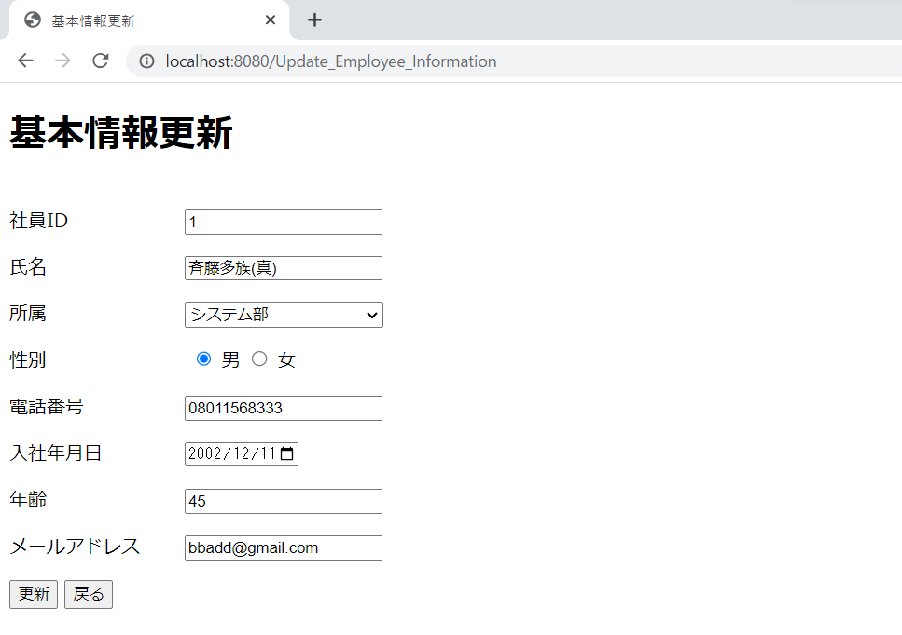
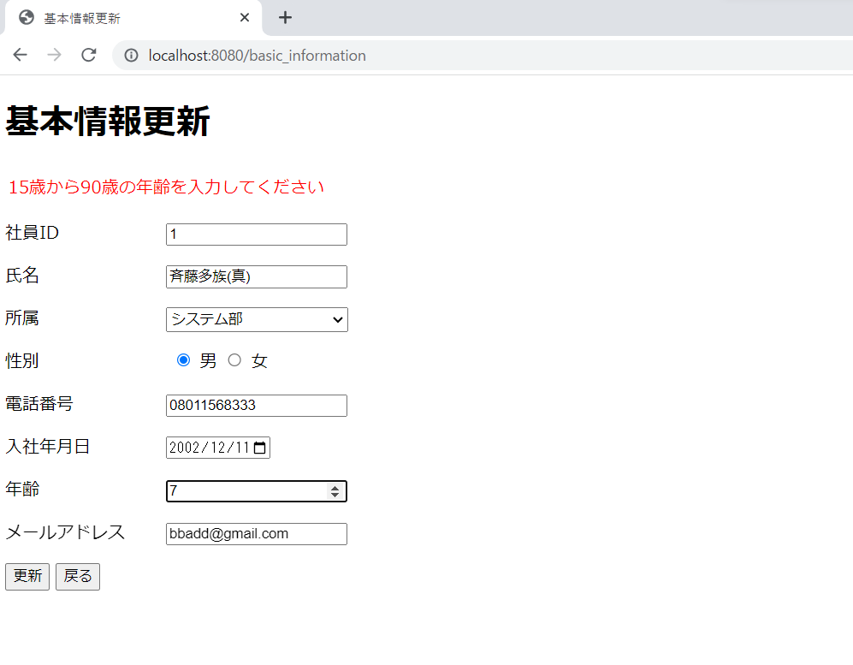

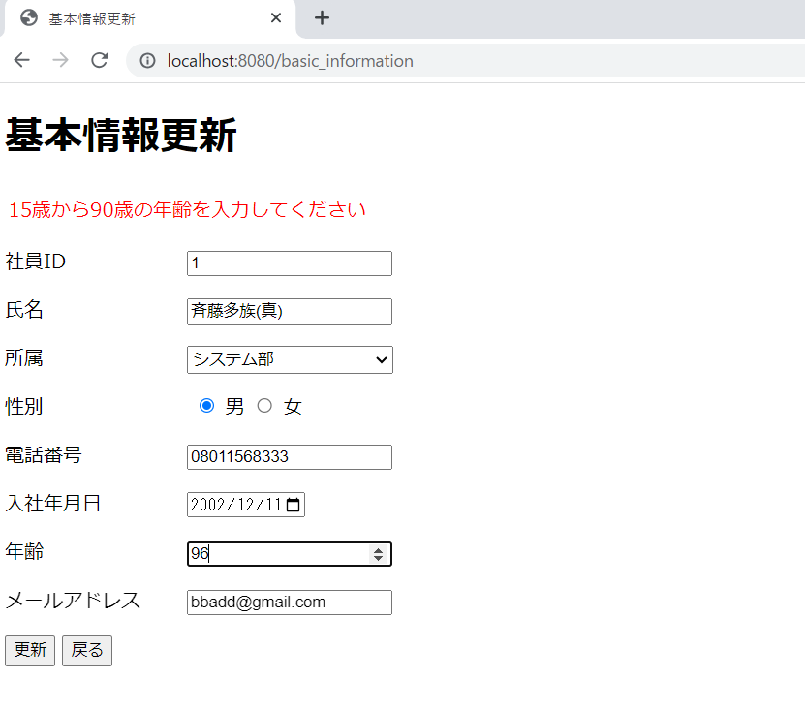
 | 使用上エラーメッセージが発生した場合は、
 | 画面の値は全て元に戻ります。
 | このエビデンスは分かりやすくする為に、
 | 年齢を変更したものです。

